상품제안서
옵타움 향테라피 48회분 페이퍼 인센스&그리드하우스(향랜덤) | 상품코드: S44313

 |  |  |  |  |  |  | 02-713-8555 | www.synergygift.co.kr
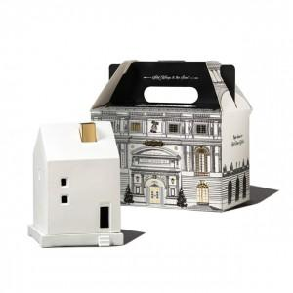 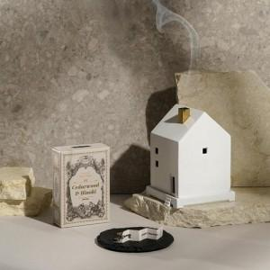 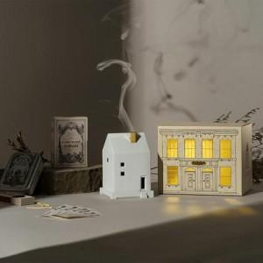

【상세/제작정보】

【인쇄/포장옵션】 | 스티커 / 포장지포장

【공급단가】 | 수량 | 20~ | 50~ | 100~ | 300~ | 500~
*VAT별도 | 단가 | 28,000원 | 26,200원 | 25,600원 | 24,700원 | 24,200원

【상품 URL】 | https://www.synergygift.co.kr:443/src/goods_detail.php?gdno=44313

